Ajouter ou Modifier un Outils
AJOUTER OU MODIFER UN OUTILS:

Aller dans l'onglet "Outils"

Modifier ou ajouter en fin de liste l'outil concerné

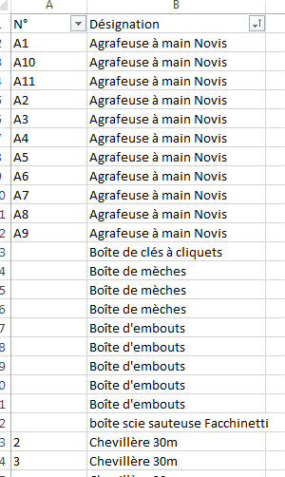

Mettre dans la colonne A le N° de l'outils
Mettre dans la colonne B le Nom de l'outils

Ajouter un Responsable
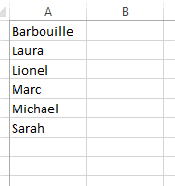
AJOUTER UN RESPONSBLE DE SECTEUR:

Aller dans l'onglet "Responsable-Secteur"

Dans la colonne A, Ajouter le nom du responsable

Créer une Liste
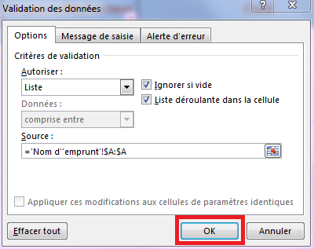
CRÉER UNE LISTE DEROULANTE:

Aller dans la case ou l'on veut une liste déroulante. Aller dans l'onglet "Données" et sélectionner Validation de données

Sélectionner "Liste"
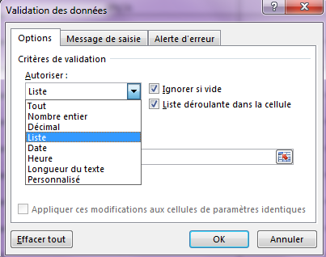

Dans "source", Cliquer sur la feuille excel
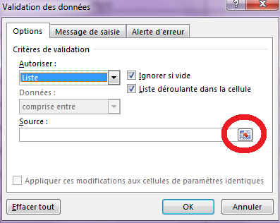

Sélectionner l'onglet qui doit être lister

Sélectionner toute la colonne à lister
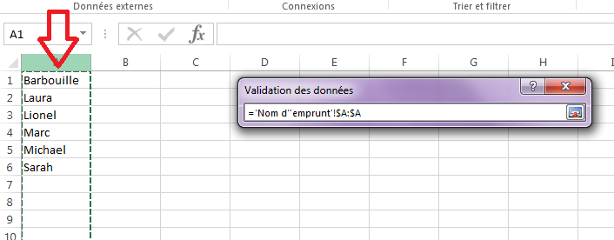

Cliquer sur OK.

